OpenBoard
OpenBoard

칠판처럼 사용하고 싶을 때….
오픈소스, 무료버전, https://github.com/OpenBoard-org/OpenBoard | https://www.tutorialspoint.com/whiteboard.htm

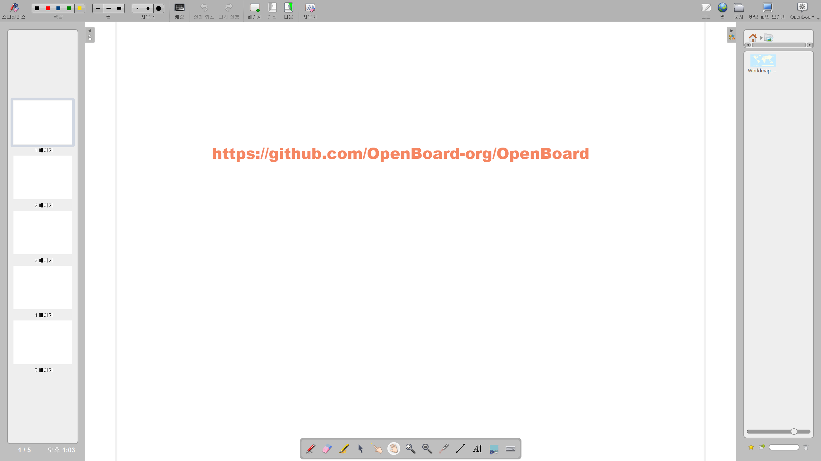
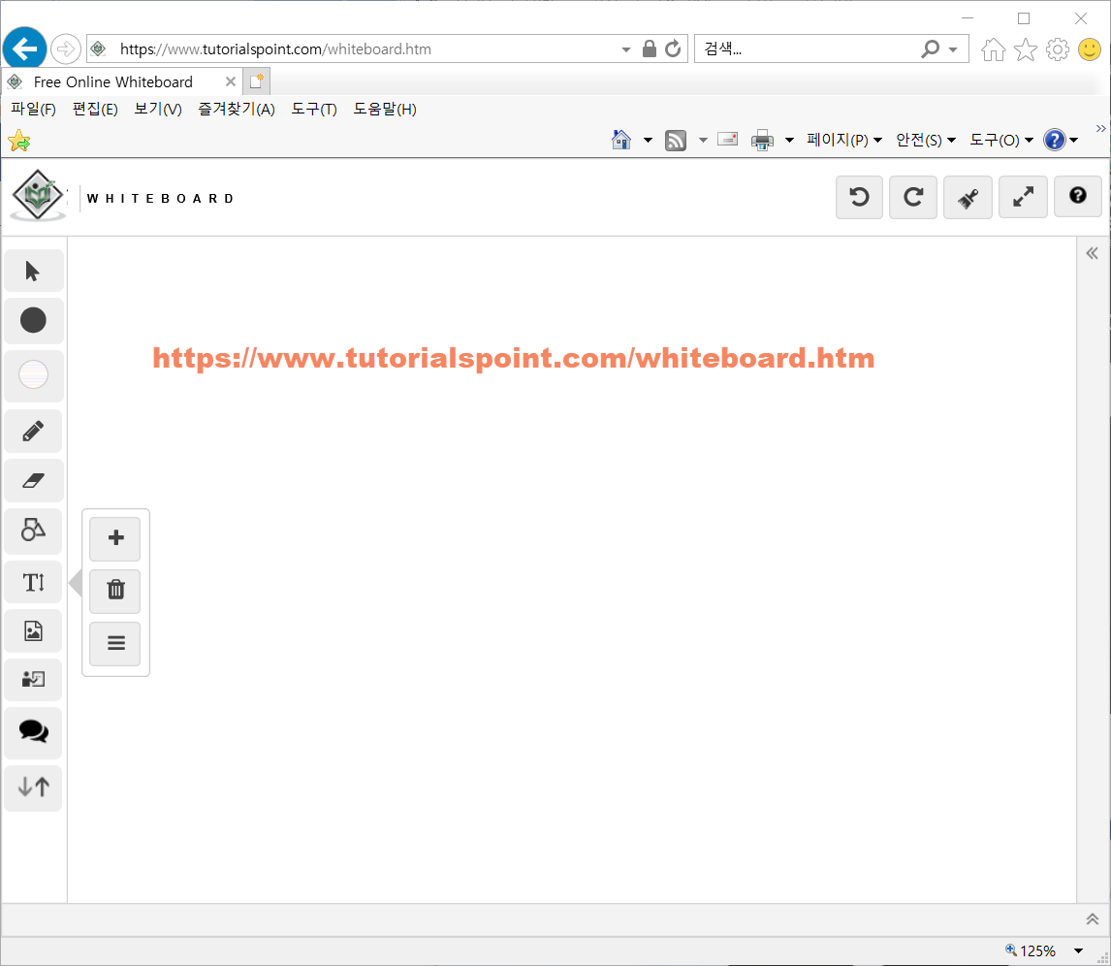

F:\000.PGM_New\OpenBoard\OpenBoard_Installer_1.5.3.exe

리눅스, 애플도 가능
openboard_ubuntu_16.04_1.5.3_amd64.deb
OpenBoard-1.5.3-signed.dmg
OpenBoard-master.zip (GitHub 다운로드 파일)

